D1
I. Balanța de plăți a Republicii Moldova în trimestrul I 2024 (date provizorii)

În trimestrul I 2024, Republica Moldova, dar și principalii parteneri comerciali au continuat redresarea economiilor.

Diagrama 1. PIB, indicii volumului fizic (% față de același trimestru al anului precedent)
 | RUS | UKR | ROU | UE | #REF! | MDA
I | 98.2 | 89.5 | 102.4 | 100.1 | 1 | 97.6
II | 104.9 | 118.1 | 101.1 | 100.1 |  | 97.8
III | 105.5 | 109.3 | 101.9 | 100 |  | 102.6
IV | 105.1 | 104.5 | 103 | 100 |  | 100.2
I | 105.4 | 103.9 | 100.1 | 100 |  | 101.9

Surse: Autoritățile naționale de statistică, OECD.Stat

 | 2023 |  |  |  | 2024
 | I | II | III | IV | I
RUS | 98.2 | 104.9 | 105.5 | 105.1 | 105.4
UKR | 89.5 | 118.1 | 109.3 | 104.5 | 103.9
ROU | 102.4 | 101.1 | 101.9 | 103 | 100.1
UE | 100.1 | 100.1 | 100 | 100 | 100
MDA | 97.6 | 97.8 | 102.6 | 100.2 | 101.9

D2
I. Balanța de plăți a Republicii Moldova în trimestrul I 2024 (date provizorii)

În trimestrul I 2024, atât deschiderea comercială a economiei, cât și deschiderea financiară s-au diminuat.

Diagrama 2. Indicatorii gradului de deschidere a economiei, %

 | 2023 |  |  |  | 2024
 | I | II | III | IV | IV
Gradul de deschidere comercială | 115.7 | 91.5 | 89.6 | 87.6 | 95.2
Export de bunuri și servicii / PIB | 43.9 | 34.7 | 32.4 | 32.6 | 35.9
Import de bunuri și servicii / PIB | 71.8 | 56.8 | 57.2 | 55.0 | 59.3

 | 31.03.2023 | 30.06.2023 | 30.09.2023 | 31.12.2023 | 31.03.2024
Gradul de deschidere financiară | 135.5 | 133.5 | 128.1 | 131.0 | 126.2
Active fin. externe / PIB | 45.8 | 45.9 | 43.8 | 45.7 | 44.5
Pasive externe / PIB | 89.7 | 87.6 | 84.3 | 85.3 | 81.7

D3
I. Balanța de plăți a Republicii Moldova în trimestrul I 2024 (date provizorii)

În trimestrul I 2024, deficitul contului curent s-a aprofundat, iar contul financiar a înregistrat intrări nete de mijloace fianciare.

Diagrama 3. Balanța de plăți a Republicii Moldova – componente principale (mil. USD)

 | 2023 |  |  |  | 2024
 | I | II | III | IV | I
Cont curent | -498.78 | -396.14 | -555.86 | -522.87 | -449.61
Contul de capital | 14.17 | 25.09 | 24.97 | 17.62 | 11.47
Contul financiar | -465.47 | -294.67 | -616.28 | -461.04 | -493.11
Erori şi omisiuni nete | 19.14 | 76.38 | -85.39 | 44.21 | -54.97

D4
I. Balanța de plăți a Republicii Moldova în trimestrul I 2024 (date provizorii)

Deficitul contului curent, în trimestrul I 2024, s-a contractat pe seama diminuării deficitului comerțului exterior cu bunuri și a creșterii excedentului veniturilor primare.

Diagrama 4. Contul curent – componente principale (mil. USD)

 | 2023 |  |  |  | 2024
 | I | II | III | IV | I
Cont curent | -498.78 | -396.14 | -555.86 | -522.87 | -449.61
Export / intrări | 2,252.13 | 2,170.78 | 2,383.97 | 2,412.36 | 2,093.55
Bunuri | 916.37 | 799.99 | 820.20 | 888.94 | 796.63
Servicii | 590.92 | 577.45 | 640.47 | 630.92 | 565.92
Venituri primare | 247.14 | 274.42 | 284.53 | 287.95 | 257.78
Venituri secundare | 497.70 | 518.92 | 638.77 | 604.55 | 473.22
Import / ieșiri | -2,750.91 | -2,566.92 | -2,939.83 | -2,935.23 | -2,543.16
Bunuri | -2151.2 | -1863.48 | -2118.71 | -2179.91 | -1898.5736
Servicii | -317.05 | -392.21 | -459.6 | -385.08 | -356.26
Venituri primare | -184.64 | -207.59 | -240.29 | -251.71 | -180.24
Venituri secundare | -98.02 | -103.64 | -121.23 | -118.53 | -108.09

D5
I. Balanța de plăți a Republicii Moldova în trimestrul I 2024 (date provizorii)

În trimestrul I 2024, deficitele comerțului cu bunuri cu UE și alte țări au scăzut semnificativ comparativ cu perioada similară a anului precedent.

Diagrama 5. Balanța comerțului cu bunuri, pe zone geografice (FOB-CIF)

Sursa: Elaborat de BNM în baza datelor BNS

 | 2023 |  |  |  | 2024
 | I | II | III | IV | I
Total | -1,234.83 | -1,063.49 | -1,298.51 | -1,290.97 | -1,101.94
UE | -807.14 | -758.44 | -806.05 | -792.79 | -759.33
CSI | 6.50 | -1.29 | -18.07 | -13.92 | -8.26
Alte țări | -434.19 | -303.76 | -474.39 | -484.26 | -334.35

D6
I. Balanța de plăți a Republicii Moldova în trimestrul I 2024 (date provizorii)

În trimestrul I 2024, principalele țări partenere ale Republicii Moldova atât la export, cât și la importul de bunuri au fost țările vecine, România și Ucraina.

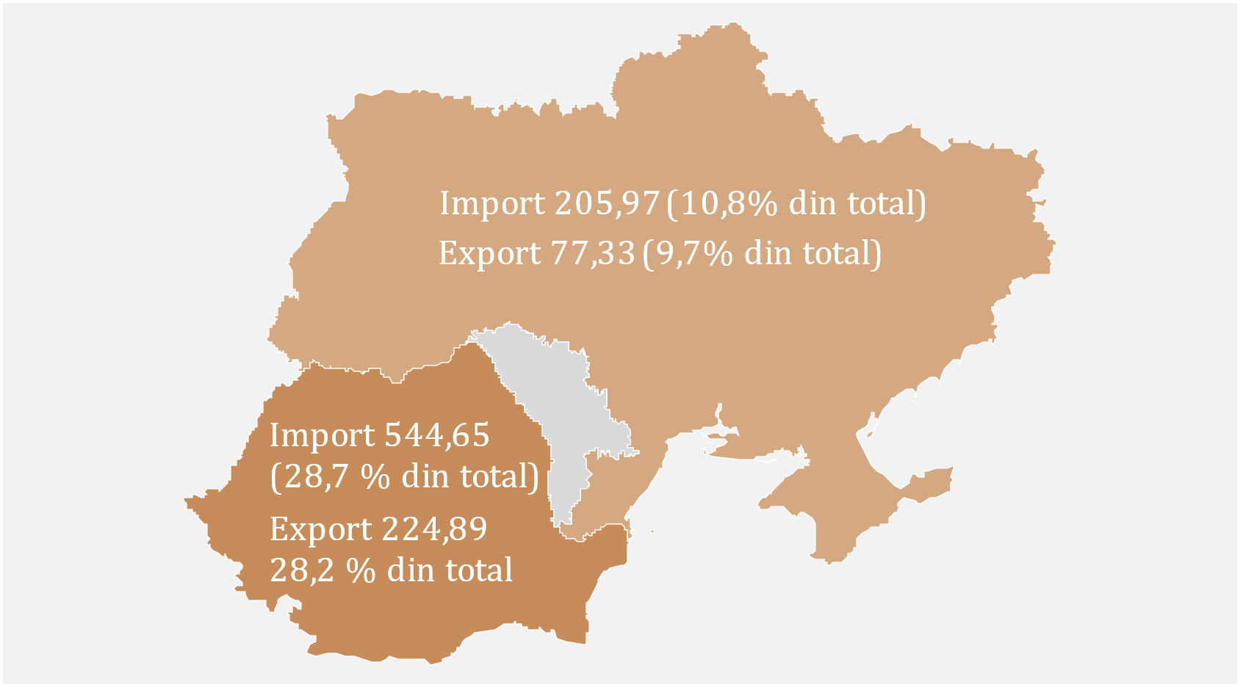
Diagrama 6. Principalii parteneri comerciali (mil. USD)
 | Nr | Țara partener | Export | Import
 | 1 | România | 224.89 | 544.65
 | 2 | Ucraina | 77.33 | 205.97
 | 3 | Turcia | 47.05 | 161.13
 | 4 | Germania | 56.02 | 129.98
 | 5 | Polonia | 35.78 | 111.92
 | 6 | China | 2.54 | 111.01
 | 7 | Italia | 26.99 | 71.53
 | 8 | Cehia | 45.00 | 49.18
 | 9 | Rusia | 29.95 | 44.73
 | 10 | Bulgaria | 21.09 | 37.28

D7
I. Balanța de plăți a Republicii Moldova în trimestrul I 2024 (date provizorii)

Diminuarea exportului de bunuri a fost determinată de scăderea substanțială a exportului de produse minerale către CSI. Diminuarea importului de bunuri a fost determinată de scăderea livrărilor din UE și alte țări, iar cea mai semnificativă contribuție negativă a avut-o importul de produse minerale.

Diagrama 7. Exportul și importul de bunuri pe categorii
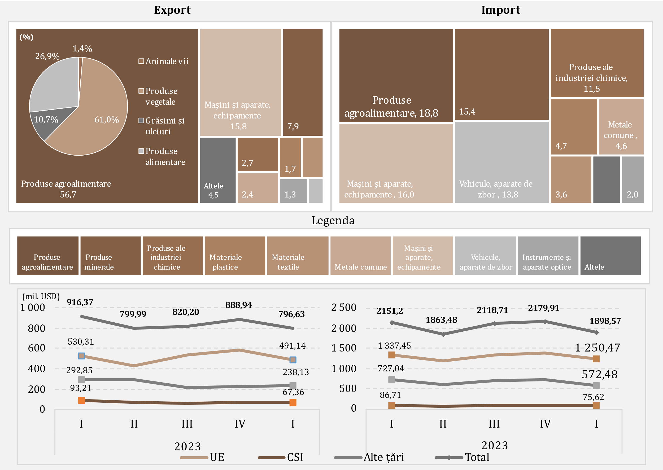

D8
I. Balanța de plăți a Republicii Moldova în trimestrul I 2024 (date provizorii)

În trimestrul I 2024, exportul de alcool etilic și băuturi alcoolice către CSI a scăzut față de perioada similară a anului precedent. De asemenea, top cinci parteneri în export dețin mai mult de 60% din ponderea totală a exportului de alcool etilic.

Diagrama 8. Exportul de alcool etilic și băuturi alcoolice, pe zone geografice (mil. USD)
 |  | Nr. | Țara partener | Total export | % din total
 |  | 1 | S.U.A. | 9.6 | 16.8
 |  | 2 | Ucraina | 8.31 | 14.6
 |  | 3 | Belarus | 7.7 | 13.5
 |  | 4 | România | 7.65 | 13.4
 |  | 5 | Serbia | 2.62 | 4.6
 |  | 6 | Polonia | 2.32 | 4.1
 |  | 7 | Cehia | 2.19 | 3.8
 |  | 8 | Grecia | 1.65 | 2.9
 |  | 9 | China continentală | 1.58 | 2.8
 |  | 10 | Germania | 1.24 | 2.2

Sursa: Elaborat de BNM în baza datelor BNS

 | 2023
 | I | II | III | IV | I
UE | 18.42 | 20.10 | 19.10 | 26.05 | 19.50
CSI | 11.85 | 12.04 | 10.21 | 10.10 | 0.76
Alte țări | 23.20 | 19.54 | 22.77 | 27.95 | 36.80
Total | 53.47 | 51.68 | 52.08 | 64.10 | 57.06

D9
I. Balanța de plăți a Republicii Moldova în trimestrul I 2024 (date provizorii)

În trimestrul I 2024, față de perioada similară a anului 2023, au fost înregistrate reduceri ale valorii importului la majoritatea tipurilor de produse energetice.

Diagrama 9. Importul de produse energetice și electricitate (prețuri CIF)

 | 2023
 | I | II | III | IV | I
Benzine auto | 60.97 | 60.55 | 66.80 | 65.93 | 67.79
Cărbune | 5.02 | 2.13 | 4.46 | 4.93 | 3.06
Gaz natural | 188.85 | 6.75 | 167.12 | 95.44 | 9.79
Combustibil diesel | 241.29 | 217.93 | 227.81 | 168.39 | 144.95
Pacură | 62.03 | 1.14 | 0.09 | 10.53 | 0.10
Energie electrică | 13.24 | 11.03 | 15.17 | 17.40 | 18.31
Altele | 26.76 | 23.83 | 38.55 | 32.66 | 23.82
Total | 598.16 | 323.36 | 520.00 | 395.28 | 267.82

D10
I. Balanța de plăți a Republicii Moldova în trimestrul I 2024 (date provizorii)

Diminuarea excedentului balanței serviciilor a fost determinată de majorarea valorii importurilor de servicii și diminuării exporturilor.

Diagrama 10. Balanța serviciilor

 | 2023 |  |  |  | 2024
 | I | II | III | IV | I
Sold | 273.87 | 185.24 | 180.87 | 245.84 | 209.66
Export | 590.92 | 577.45 | 640.47 | 630.92 | 565.92
Import | 317.05 | 392.21 | 459.60 | 385.08 | 356.26
Sold / PIB (scala din dreapta) | 8.0 | 4.7 | 4.0 | 5.3 | 5.5

D11
I. Balanța de plăți a Republicii Moldova în trimestrul I 2024 (date provizorii)

Cea mai semnificativă contribuție la scăderea totală a exportului de servicii au avut-o serviciile de călătorii, iar la import – serviciile de transport.

Diagrama 11. Exportul și importul de servicii pe principalele tipuri, în trimestrul I 2024
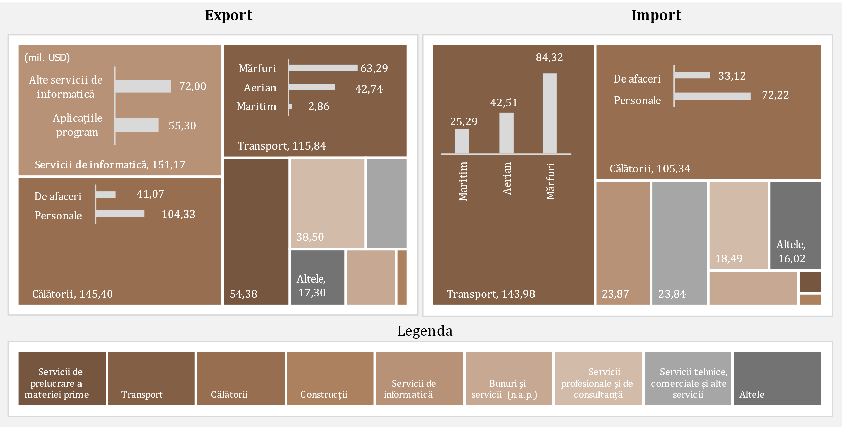

D12
I. Balanța de plăți a Republicii Moldova în trimestrul I 2024 (date provizorii)

În trimestrul I 2024, excedentul balanței veniturilor primare a crescut pe seama intrărilor de venituri din gestionarea activelor de rezervă și creșterii remunerării nete a salariaților.

Diagrama 12. Evoluția veniturilor primare

 | 2023 |  |  |  | 2024
 | I | II | III | IV | I
Sold / PIB (scala din dreapta) | 1.8 | 1.7 | 1.0 | 0.8 | 2.0
Remunerarea salariaților, net | 183.99 | 194.00 | 199.36 | 195.69 | 169.11
Venituri din investiţii, net | -121.08 | -125.45 | -158.84 | -161.22 | -93.13
Alte venituri primare, net | -0.41 | -1.72 | 3.72 | 1.77 | 1.56
Sold | 62.50 | 66.83 | 44.24 | 36.24 | 77.54

D13
I. Balanța de plăți a Republicii Moldova în trimestrul I 2024 (date provizorii)

În trimestrul I 2024, diminuarea excedentului veniturilor secundare a fost rezultatul scăderii intrărilor și majorării ieșirilor.

Diagrama 13. Evoluția veniturilor secundare
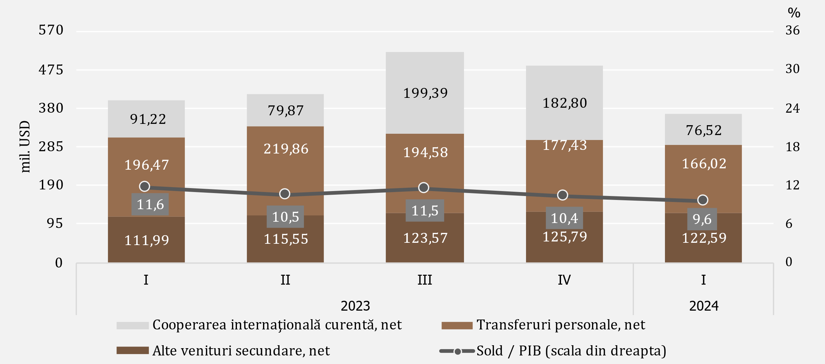

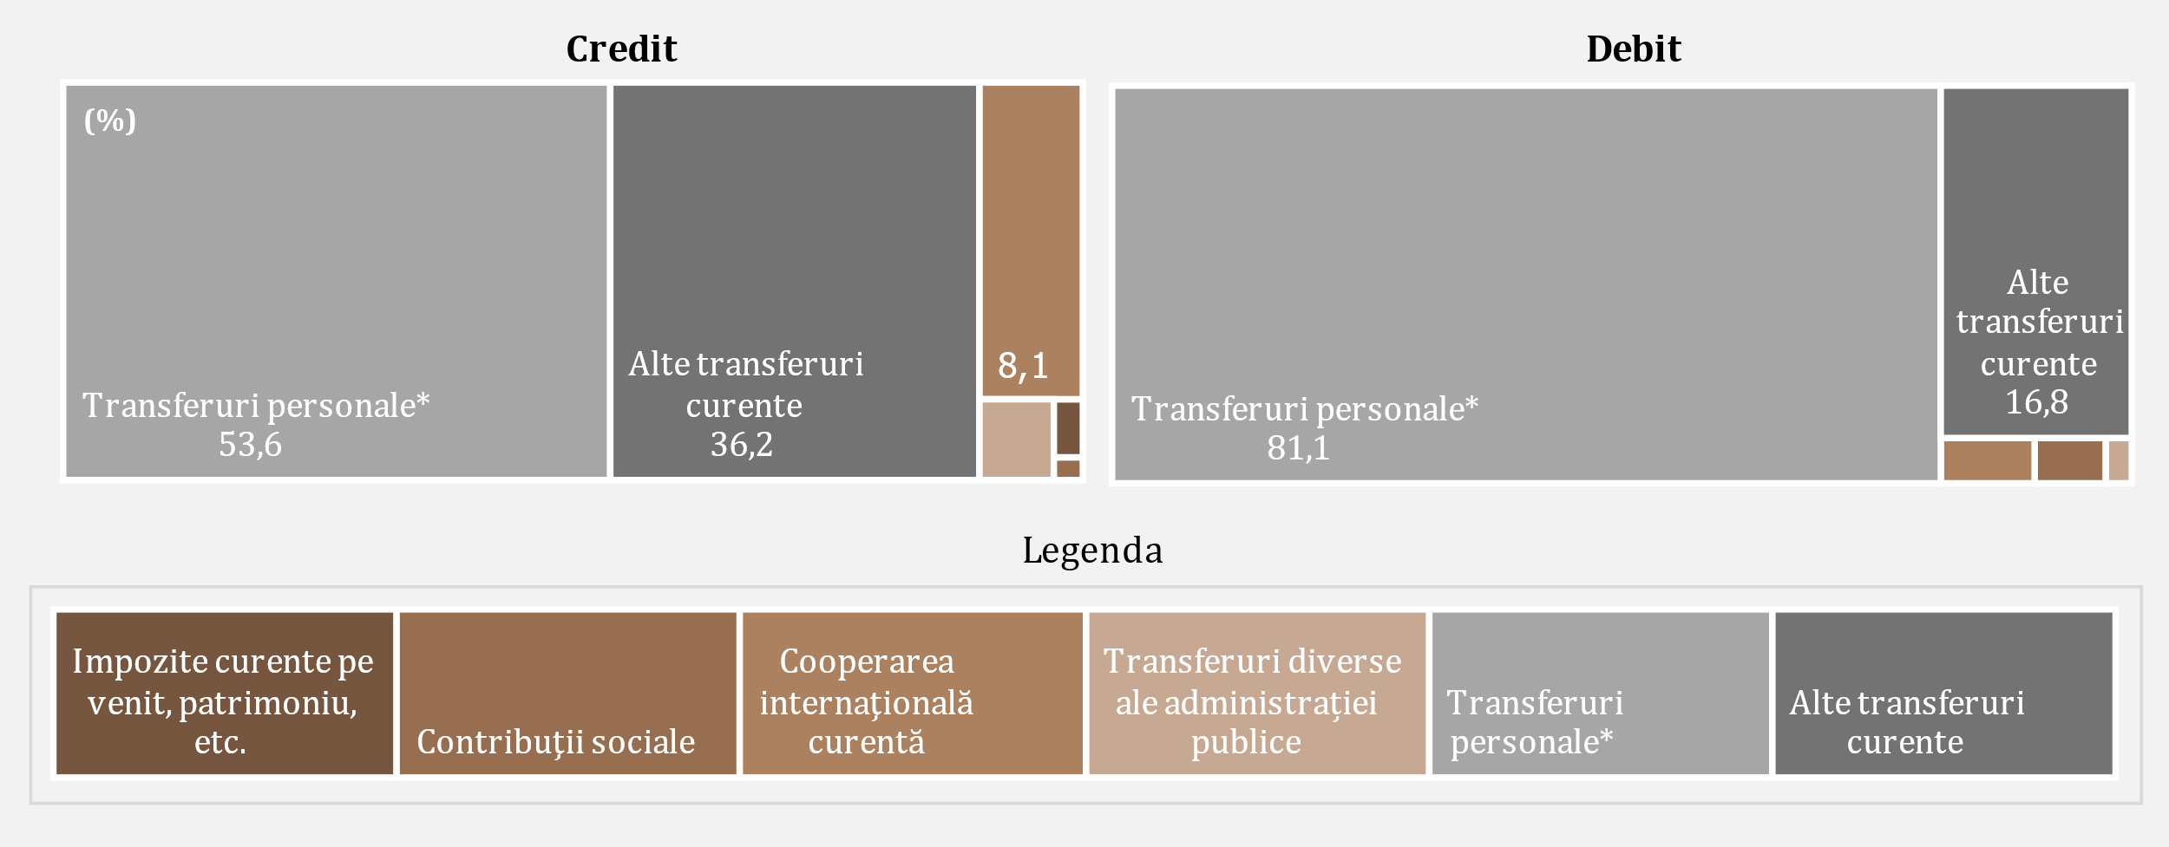

D14
I. Balanța de plăți a Republicii Moldova în trimestrul I 2024 (date provizorii)

Diminuarea intrărilor de remiteri personale a fost cauzată de scăderea celor provenite din CSI și UE, în timp ce ieșirile către UE și alte țări au crescut.

Diagrama 14. Remiterile personale, pe componente
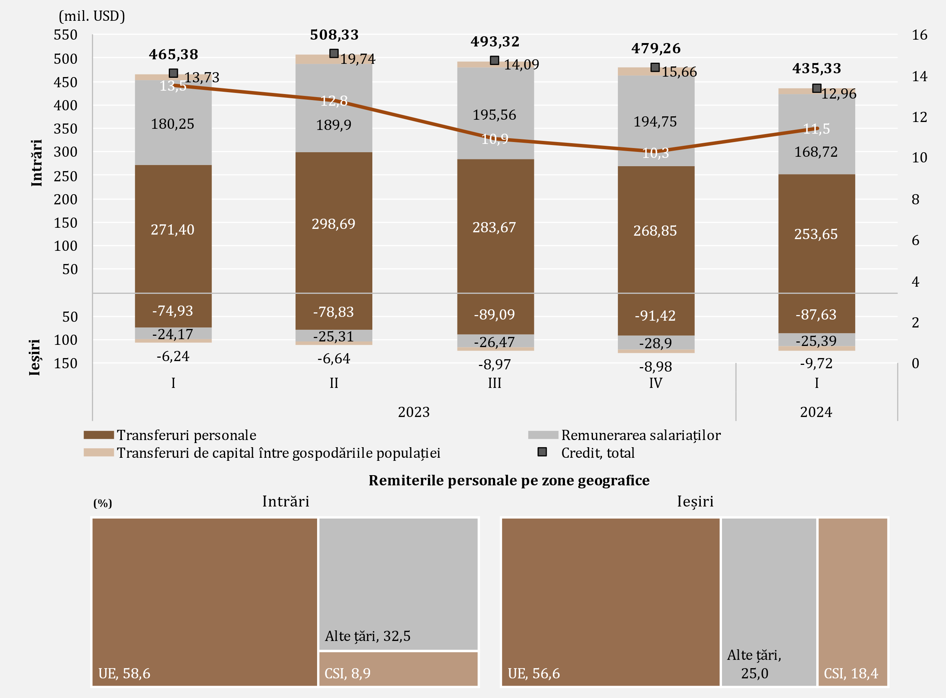

D15
I. Balanța de plăți a Republicii Moldova în trimestrul I 2024 (date provizorii)

În trimestrul I 2024, diminuarea excedentului contului de capital a fost cauzată de majorarea ieșirilor de capital în sectorul privat.

Diagrama 15. Evoluția contului de capital
evoluția soldului de capital
transferuri de capital, prezentare sectorială
 | intrări | ieșiri
2023-I | 6.68
2023-II | 11.99
2023-III | 19.85
2023-IV | 10.94
2024-I | 8.23
2023-I | 13.73 | 6.24
2023-II | 19.74 | 6.64
2023-III | 14.09 | 8.97
2023-IV | 15.66 | 8.98
2024-I | 12.96 | 9.72

 | 2023 |  |  |  | 2024 |  |  | intrări | ieșiri
 | I | II | III | IV | I | Administraţia publică | 2023-I | 6.68
Sold CK | 14.17 | 25.09 | 24.97 | 17.62 | 11.47 |  | 2023-II | 11.99
% din PIB (scala din dreapta) | 0.4 | 0.6 | 0.6 | 0.4 | 0.3 |  | 2023-III | 19.85
 |  |  |  |  |  |  | 2023-IV | 10.94
 |  |  |  |  |  |  | 2024-I | 8.23
 |  |  |  |  |  | Societăţi financiare și nefinanciare, GP şi IFSLSGP | 2023-I | 13.73 | 6.24
 |  |  |  |  |  |  | 2023-II | 19.74 | 6.64
 |  |  |  |  |  |  | 2023-III | 14.09 | 8.97
 |  |  |  |  |  |  | 2023-IV | 15.66 | 8.98
 |  |  |  |  |  |  | 2024-I | 12.96 | 9.72

D16
I. Balanța de plăți a Republicii Moldova în trimestrul I 2024 (date provizorii)

Diminuarea netă a activelor financiare a fost cauzată, în special, de scăderea activelor sub formă de numerar și depozite. Majorarea netă a pasivelor a fost determinată de evoluția angajamentelor sub formă de investiții directe, a celor sub formă de credite comerciale și avansuri.

Diagrama 16. Contul financiar, active și pasive pe categorii funcționale în trimestrul I 2024 (mil. USD)
 | Investiţii directe | Numerar şi depozite | Împrumuturi | Credite comerciale şi avansuri | Active de rezervă | Alte fluxuri financiare
Achiziția netă de active financiare | 7.59 | -383.54 | 35.31 | -58.52 | 7.09 | 0.78
Acumularea netă de pasive | 54.83 | -25.46 | 23.03 | 50.48 |  | -1.06

 | Achiziția netă de active financiare | Acumularea netă de pasive
Total | -391.29 | 101.82
Investiţii directe | 7.59 | 54.83
Alte fluxuri financiare | 0.78 | -1.06
Numerar şi depozite | -383.54 | -25.46
Împrumuturi | 35.31 | 23.03
Credite comerciale şi avansuri | -58.52 | 50.48
Active de rezervă | 7.09

D17
I. Balanța de plăți a Republicii Moldova în trimestrul I 2024 (date provizorii)

Împrumuturile sub formă de pasive s-au majorat cu urmare a creșterii tragerilor nete din alte sectoare.

Diagrama 17. Împrumuturi externe (pasive, fără cele intragrup), valorificări și rambursări, în trimestrul I 2024 (mil. USD)
pe sectoare instituționale по институциональным секторам by institutional sector
pe scadnțe по срокам погашения by maturity

termen lung

termen scurt

 | valorificări | rambursări |  | valorificări | rambursări
Banca centrală | 0 | 1.00 | termen scurt | 0.80 | 0.30
Administraţia publică | 51.67 | 54.17 | termen lung | 135.33 | 112.80
Societăţi care acceptă depozite, exclusiv BC | 13.58 | 8.72
Societăţi nefinanciare, GP şi IFSLSGP | 41.39 | 19.87
Alte societăţi financiare | 29.49 | 29.34
Împrumuturi | 136.13 | 113.1

D18
I. Balanța de plăți a Republicii Moldova în trimestrul I 2024 (date provizorii)

În trimestrul I 2024, principalii creditori ai administrației publice au fost Banca Europeană de Investiții și Asociația Internațională de Dezvoltare.

Diagrama 18. Principalii creditori ai administrației publice în trimestrul I 2024

BEI | 40.0%
AID | 27.1%
BERD | 18.4%
JICA | 4.5%
BGK | 4.2%
FIDA | 3.4%
BIRD | 2.4%

БНX -Банк Национального хозяйства

D19
II. Poziția investițională internațională la 31.03.2024 (date provizorii)

La 31.03.2024, soldul net debitor al poziției investiționale internaționale relativ la PIB s-a îmbunătățit față de 31.12.2023.

Diagrama 19. Poziția investițională internațională netă, la sfârșitul perioadei, pe sectoare instituționale, % la PIB

 | 2023 |  |  |  | 2024
 | I | II | III | IV | I
Banca сentrală | 31.1 | 31.5 | 30.5 | 32.6 | 31.5
Administraţia publică | -22.8 | -22.7 | -20.7 | -22.7 | -21.6
Societăţi care acceptă depozite | -0.4 | 0.2 | 0.9 | 1.4 | 1.9
Alte sectoare | -51.7 | -50.7 | -51.1 | -51.0 | -49.0
PII netă | -43.9 | -41.7 | -40.4 | -39.7 | -37.2

D20
II. Poziția investițională internațională la 31.03.2024 (date provizorii)

Activele de rezervă au deținut ponderea predominantă în totalul activelor financiare, în timp ce alte investiții și investițiile directe - ponderi semnificative în totalul pasivelor.

Diagrama 20. Structura activelor financiare şi pasivelor externe, pe categorii funcționale, la sfârșitul perioadei (%)
 | Investiţii directe | Investiţii de portofoliu şi derivate financiare | Alte investiţii | Active de rezervă | #REF! | Alte investiţii | Investiţii directe | Investiţii de portofoliu şi derivate financiare
I | 6.6 | 0.2 | 24.4 | 68.8 | 1 | 60.4 | 39.4 | 0.2
II | 6.4 | 0.2 | 23.9 | 69.5 |  | 60.5 | 39.3 | 0.2
III | 6.6 | 0.2 | 22.7 | 70.5 |  | 59.5 | 40.3 | 0.2
IV | 5.9 | 0.2 | 21.9 | 72 |  | 60.7 | 39.1 | 0.2
I | 6.1 | 0.2 | 22.1 | 71.6 |  | 61.2 | 38.6 | 0.2

Active |  | 2023 |  |  |  | 2024
 |  | I | II | III | IV | I
 | Investiţii directe | 6.6 | 6.4 | 6.6 | 5.9 | 6.1
 | Investiţii de portofoliu şi derivate financiare | 0.2 | 0.2 | 0.2 | 0.2 | 0.2
 | Alte investiţii | 24.4 | 23.9 | 22.7 | 21.9 | 22.1
 | Active de rezervă | 68.8 | 69.5 | 70.5 | 72 | 71.6
Pasive | Alte investiţii | 60.4 | 60.5 | 59.5 | 60.7 | 61.2
 | Investiţii directe | 39.4 | 39.3 | 40.3 | 39.1 | 38.6
 | Investiţii de portofoliu şi derivate financiare | 0.2 | 0.2 | 0.2 | 0.2 | 0.2

D21
II. Poziția investițională internațională la 31.03.2024 (date provizorii)

La 31.03.2024, poziția activelor oficiale de rezervă s-a majorat comparativ cu 31.12.2023 și corespundea tuturor criteriilor de suficiență.

Diagrama 21. Indicatorii suficienței activelor oficiale de rezervă

Notă: Criteriile se bazează pe recomandările FMI din "Assessing Reserve Adequacy - Specific Proposals", aprilie 2015
http://www.imf.org/external/np/pp/eng/2014/121914.pdf

 | 2023 |  |  |  | 2024
 | I | II | III | IV | I
Active de rezervă | 4,679.35 | 4,902.67 | 4,881.93 | 5,453.15 | 5,393.23
3 luni de import efectiv de bunuri şi servicii | 2,641.28 | 2,579.18 | 2,559.43 | 2,466.81 | 2,413.46
100% din datoria externă pe termen scurt | 2,856.45 | 2,881.31 | 2,886.88 | 3,035.98 | 3,014.53
20% din M2 | 1,047.60 | 1,119.68 | 1,123.00 | 1,264.30 | 1,281.02
100% din (30%DTS + 15%AA + 5%M2 + 5%eX) | 2,209.94 | 2,230.02 | 2,209.95 | 2,361.62 | 2,332.97
100-150% din (30%DTS + 15%AA + 5%M2 + 5%eX) | 3,314.91 | 3,345.03 | 3,314.92 | 3,542.42 | 3,499.45

D22
II. Poziția investițională internațională la 31.03.2024 (date provizorii)

 | 1 | 1 | 1
Pozițiile investițiilor directe sub formă de participații și acțiuni, provenite din toate regiunile, s-au diminuat față de 31.12.2023.

Diagrama 22. Poziția investiţiilor directe**, capitalul propriu, pe zone geografice, la sfârșitul perioadei (mil.USD)

* poziții calculate conform valorii de bilanț, distribuţia pe ţări în baza investitorului nemijlocit

 | 2023 |  |  |  | 2024
 | I | II | III | IV | I
UE | 2,859.95 | 2,879.90 | 3,013.80 | 3,152.01 | 3,009.02
Alte ţări | 517.45 | 550.07 | 544.54 | 540.12 | 504.65
CSI | -33.92 | -33.13 | -36.84 | -40.74 | -24.54

D23
II. Poziția investițională internațională la 31.03.2024 (date provizorii)

Activitățile financiare și asigurările, comerțul cu ridicata și cu amănuntul și industria prelucrătoare au continuat să dețină ponderile cele mai mari în poziția pasivelor sub formă de investiții directe (capital propriu).

Diagrama 23. Investiţiile directe, capitalul propriu acumulat la 31.03.2024, pe activităţi economice (conform CAEM-2)

Notă: Date estimate

Altele | 3.2
Activități financiare și asigurări | 36.2
Comerț cu ridicata și cu amănuntul; repararea autovehiculelor | 24.7
Industria prelucrătoare | 19.9
Informații și comunicații | 5.4
Transport și depozitare | 4.2
Producția și furnizarea de energie electrică și termică, gaze, apă caldă și aer condiționat | 2.7
Agricultura, silvicultura și pescuit | 1.4
Activități de servicii administrative | 1.2
Construcții | 1.1

D24
II. Poziția investițională internațională la 31.03.2024 (date provizorii)

Ponderea majoră atât în structura activelor financiare, cât și în structura pasivelor, a revenit celor pe termen lung.

Diagrama 24. Structura activelor financiare şi cea a pasivelor externe, pe scadenţe, la sfârșitul perioadei (%)

 |  | 2023 |  |  |  | 2024
 |  | I | II | III | IV | I
Active | pe termen scurt | 46.5 | 43.6 | 39.3 | 41.1 | 36.1
 | pe termen lung | 53.5 | 56.4 | 60.7 | 58.9 | 63.9
Pasive | pe termen scurt | 78.5 | 78.6 | 78.3 | 78.5 | 78.2
 | pe termen lung | 21.5 | 21.4 | 21.7 | 21.5 | 21.8

D25
III. Datoria externă brută la 31.03.2024 (date provizorii)

La 31.03.2024, datoria externă publică s-a diminuat comparativ cu situația de la finele anului 2023, ca urmare a micșorării poziției datoriei pe termen lung.

Diagrama 25. Evoluția datoriei externe publice, la sfârșitul perioadei (mil. USD)

 | 2023 |  |  |  | 2024
 | I | II | III | IV | I |  | 2024-I
Datoria externă publică | 3,476.97 | 3,574.01 | 3,347.51 | 3,820.52 | 3,727.83 | Împrumuturi | 3,351.74
Pe termen scurt | 0.78 | 1.01 | 1.15 | 1.30 | 1.50 | Alocări de DST | 374.59
Pe termen lung | 3,476.19 | 3,573.00 | 3,346.36 | 3,819.22 | 3,726.33 | Alte | 1.50

 | 2022 I | 2022 II | 2022 III | 2022 IV | 2024 I* | 2023 III* | 2023 IV
Datoria externă publică | 2,677.95 | 2,709.60 | 2,798.93 | 3,263.61 | 3,476.97 | 3,347.51 | 3,820.52
Datoria externă privată | 6,012.03 | 5,908.07 | 6,031.70 | 6,329.71 | 6,472.06 | 6,415.36 | 6,645.13
Datoria externă brută / PIB, % | 62.2 | 60.5 | 61.4 | 66.1 | 67.0 | 61.8 | 63.3
Datoria externă publică / PIB, % | 19.2 | 19.0 | 19.5 | 22.5 | 23.4 | 21.2 | 23.1
Datoria externă privată / PIB, % | 43.0 | 41.5 | 41.9 | 43.6 | 43.6 | 40.6 | 40.2

D26
III. Datoria externă brută la 31.03.2024 (date provizorii)

Fondul Monetar Internațional și Grupul Băncii Mondiale sunt principalii creditori externi ai sectorului public.

Diagrama 26. Structura pe creditori a datoriei externe publice, la sfârșitul perioadei (%)

 | 2023-I | 2023-II | 2023-III | 2023-IV | 2023-I
FMI | 30.1 | 31.4 | 32.4 | 30.8 | 30.6
Grupul BM | 27.0 | 26.1 | 30.6 | 28.0 | 28.2
BEI | 12.7 | 12.4 | 12.8 | 11.8 | 12.1
BERD | 14.8 | 13.6 | 7.2 | 8.9 | 8.7
Comisia Europeană | 5.5 | 6.6 | 6.8 | 7.7 | 7.7
FIDA | 2.1 | 2.0 | 2.2 | 2.0 | 2.0
Alți creditori | 7.8 | 7.9 | 8.0 | 10.8 | 10.7

D27
III. Datoria externă brută la 31.03.2024 (date provizorii)

La 31.03.2024 datoria externă privată a scăzut comparativ cu situația de la finele anului 2023, ca urmare a scăderii atât datoriei pe termen lung, cât și pe termen scurt.

Diagrama 27. Evoluția datoria externă publică, la sfârșitul perioadei (mil. USD)

 | 2023 |  |  |  | 2024 |  | 2024-I
 | I | II | III | IV | I | Credite comerciale şi avansuri | 37.4%
Datoria externă publică | 6,472.06 | 6,462.30 | 6,415.36 | 6,645.13 | 6,595.84 | Împrumuturi | 30.9%
Pe termen scurt | 2,855.67 | 2,880.30 | 2,885.73 | 3,034.68 | 3,013.03 | Angajamentele aferente datoriei întreprinderilor cu investiţii directe față de investitorii lor direcți | 28.2%
Pe termen lung | 3,616.39 | 3,582.00 | 3,529.63 | 3,610.45 | 3,582.81 | Numerar şi depozite | 2.8%
 |  |  |  |  |  | Alte angajamente aferente datoriei | 0.7%

D28
III. Datoria externă brută la 31.03.2024 (date provizorii)

Societățile nefinanciare și-au menținut ponderea majoră în datoria externă privată.

Diagrama 28. Structura datoriei private, pe sectoare instituționale, la sfârșit de perioadă (%)

* date revizuite

 | 2023-I | 2023-II | 2023-III | 2023-IV | 2023-I
Societăţi nefinanciare | 3,676.32 | 3,718.39 | 3,723.61 | 3,867.14 | 3,872.43
Investiții directe: creditarea intragrup | 1,899.16 | 1,888.68 | 1,846.12 | 1,882.47 | 1,856.73
Societăți care acceptă depozite | 522.41 | 463.74 | 456.67 | 512.73 | 482.05
Alte societăţi financiare | 306.85 | 322.84 | 319.30 | 310.77 | 311.10
Gospodăriile populaţiei şi IFSLSGP | 67.32 | 68.65 | 69.66 | 72.02 | 73.53

D29
III. Datoria externă brută la 31.03.2024 (date provizorii)

Principalii creditori ai sectorului privat au fost alți creditori.

Diagrama 29. Structura pe creditori a datoriei private, la 31.03.2024
 | 2024-I
Alți creditori | 2,619.61
Societăţi care acceptă depozite, exclusiv BC | 140.84
BEI | 179.02
BERD | 84.06
CFI | 27.28
BDCE | 7.11
BCDMN | 6.81

 | 2024-I
Alți creditori | 2,619.61
Societăţi care acceptă depozite, exclusiv BC | 140.84
Organisme internaționale | 304.28
BEI | 179.02
BERD | 84.06
CFI | 27.28
BDCE | 7.11
BCDMN | 6.81

